Visualisaties
Visualisaties over het bereik van gemeentelijke regelingen in Leiderdorp

 |  |  | Figuur 3: Heatmap van inwoners van Leiderdorp met een inkomen tot 120% van het sociaal minimum, 2017 | Figuur 4: Heatmap van inwoners van Leiderdorp met een langdurig laag inkomen (4 jaar of langer) tot 120% van het sociaal minimum, 2017
 |  | Figuur 2: Heatmap van gebruikers van gemeentelijke minimaregelingen, Leiderdorp, 2017
 | Figuur 1: Heatmap van inwoners van Leiderdorp, 2017
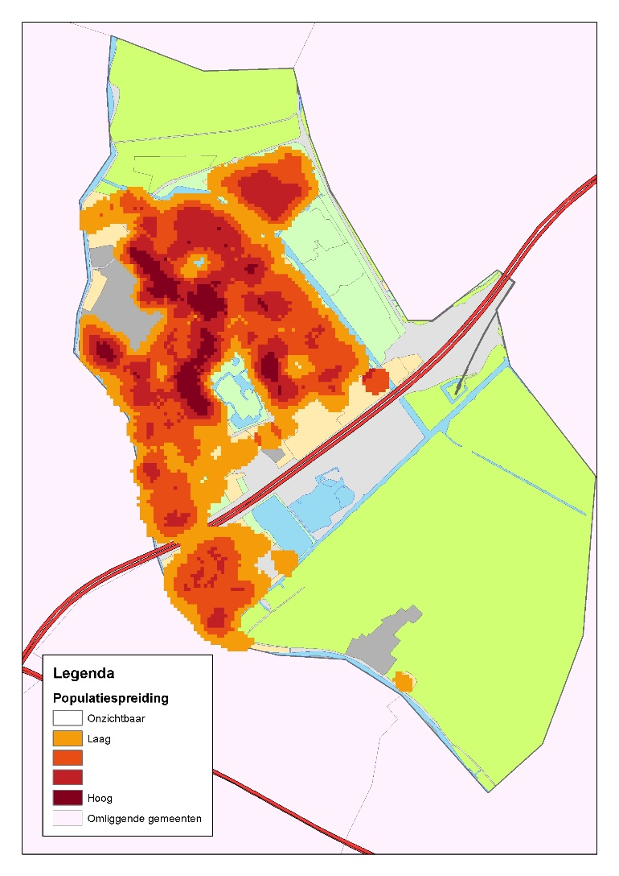
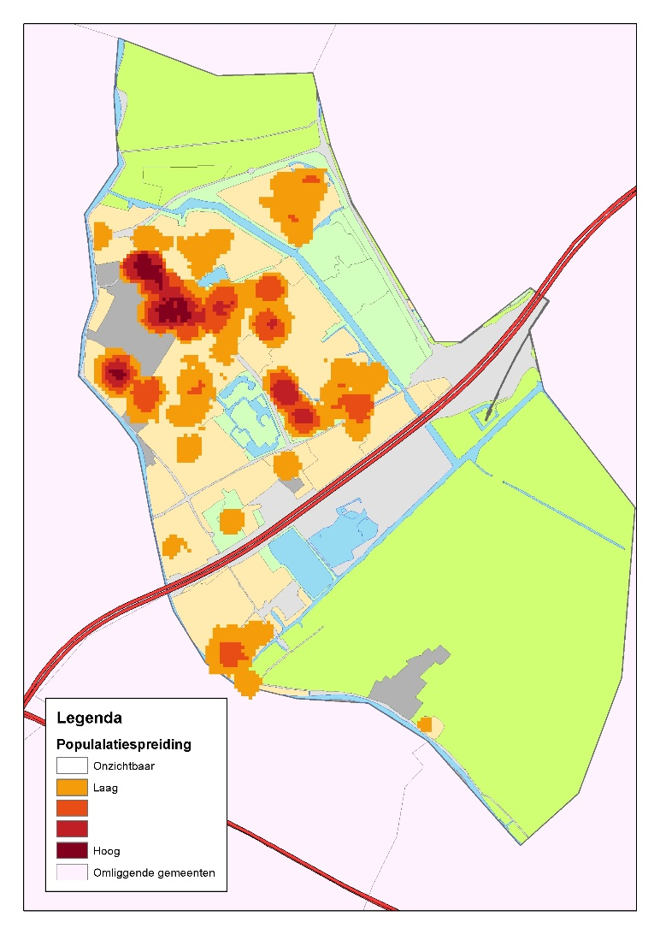
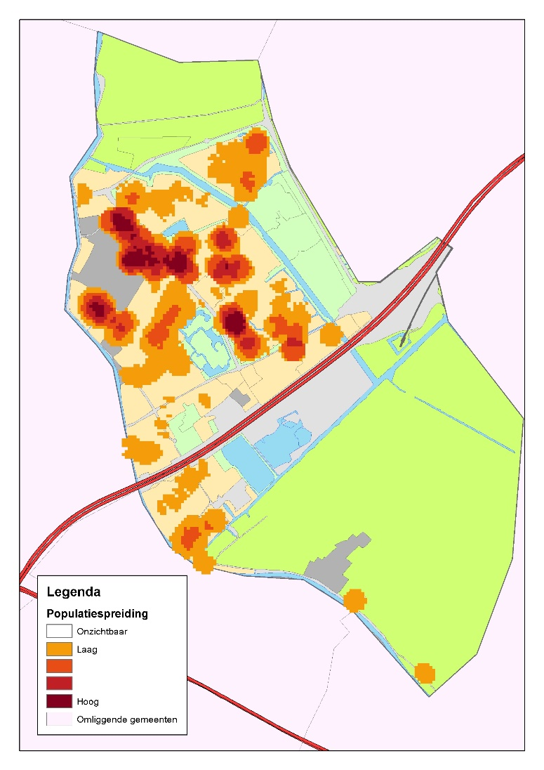
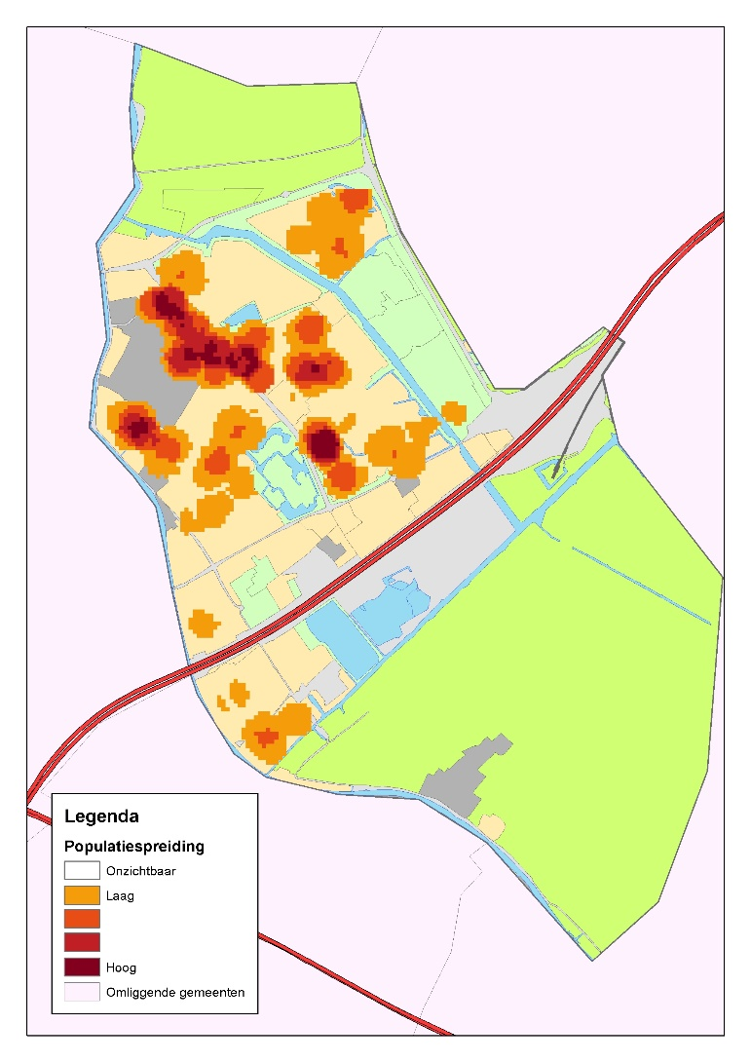

 | Technische toelichting: alle vier de heatmaps zijn gemaakt met ArcGIS point-density analyse. De parameters zijn afgesteld op een radius van 100 meter en een outputraster van 25 vierkante meter.

